问题
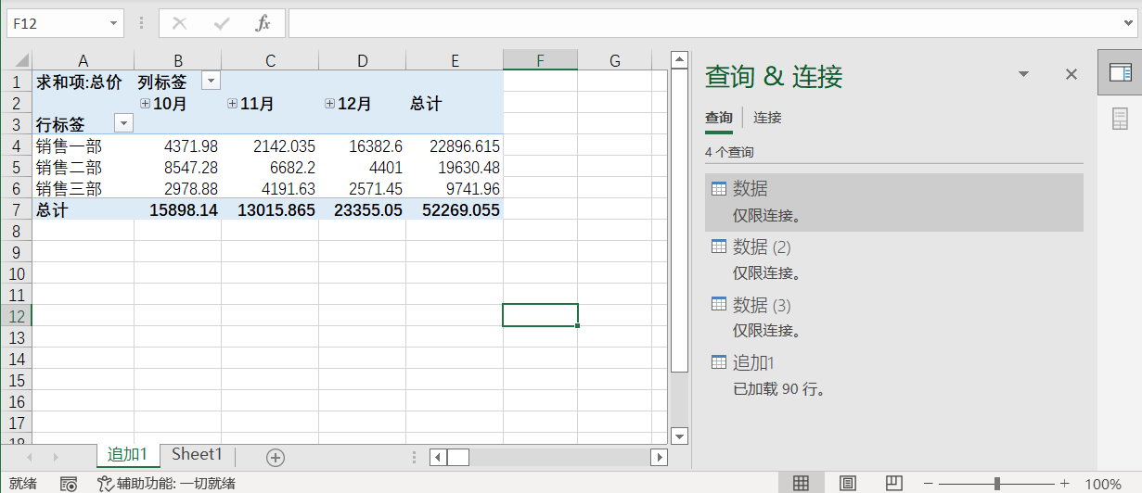
 |  | 课后小练习

任务：
 | 使用PowerQuery工具追加文件夹中四季度三个月的数据并创建数据透视表。
 | 完成效果如下图所示。

